Solicitud gráfica
 | Área: | Matemáticas |  |  | Fecha:
 | Grado: | 8 |  |  | 2016-03-29
 | Título del tema: | La estadistica |  |  | ¿Cuaderno de estudio o recurso? | Recurso
 | Editor: | Josué Malagón |  |  | Motor del recurso | M7A

 | Código guión o recurso: | MA_08_11_CO_REC90 | ← Para determinar este código, visite la hoja de Ayuda
 |  |  |  |  | ESPECIFICACIÓN DE ARCHIVOS A ENTREGAR
Núm. | Archivo Shutterstock o ruta en web | Imagen para: | Tipo | Ubicación de la imagen en el recurso M7A | Nombre imagen SMALL | Tamaño imagen SMALL | Nombre imagen ZOOM | Tamaño imagen ZOOM | Descripción | Observaciones
IMG01 | REDES SOCIALES | Recurso M7A | Ilustración | Contenido | MA_08_11_CO_REC90_IMG01n.png | 286 x 286 px | MA_08_11_CO_REC90_IMG01a.png | 500 x 500 px | Pregunta 1, la tabla se encuentra en el archivo Word adjunto, ajustar tamaño de las gráficas para que se vean bien en la imagen. | 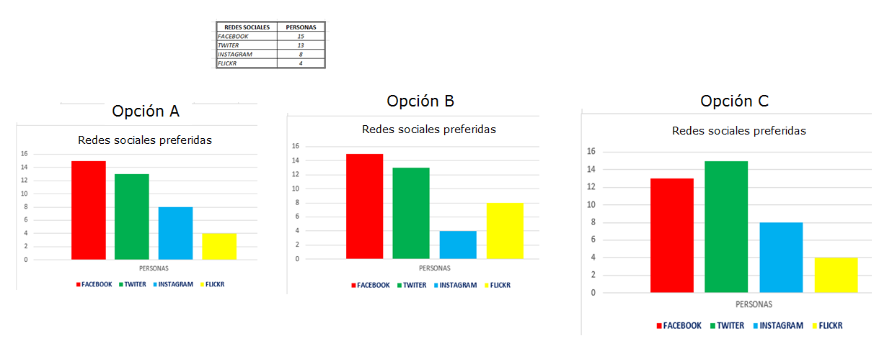
IMG02 | REDES A | Recurso M7A | Ilustración | Respuesta | MA_08_11_CO_REC90_IMG02.png | 110 x 110 px |  |  | Archivo adjunto en el correo
IMG03 | REDES B | Recurso M7A | Ilustración | Respuesta | MA_08_11_CO_REC90_IMG03.png | 110 x 110 px |  |  | Archivo adjunto en el correo
IMG04 | REDES C | Recurso M7A | Ilustración | Respuesta | MA_08_11_CO_REC90_IMG04.png | 110 x 110 px |  |  | Archivo adjunto en el correo
IMG05 | CANDIDATOS | Recurso M7A | Ilustración | Contenido | MA_08_11_CO_REC90_IMG05n.png | 286 x 286 px | MA_08_11_CO_REC90_IMG05a.png | 500 x 500 px | Pregunta 2, la tabla se encuentra en el archivo Word adjunto, ajustar tamaño de las gráficas para que se vean bien en la imagen. | 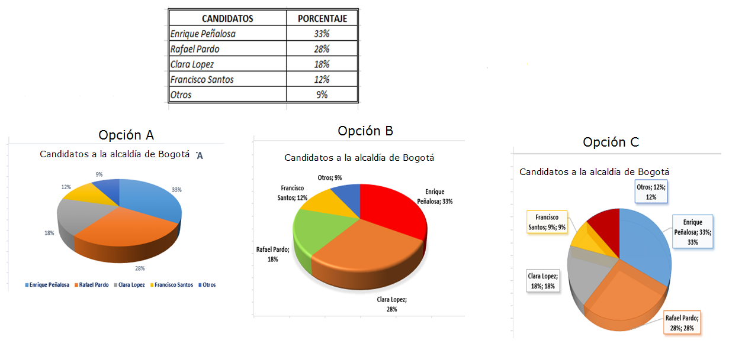
IMG06 | CANDIDATOS A | Recurso M7A | Ilustración | Contenido | MA_08_11_CO_REC90_IMG06n.png | 286 x 286 px | MA_08_11_CO_REC90_IMG06a.png | 500 x 500 px | Pregunta 3, la tabla se encuentra en el archivo Word adjunto, ajustar tamaño de las gráficas para que se vean bien en la imagen. | 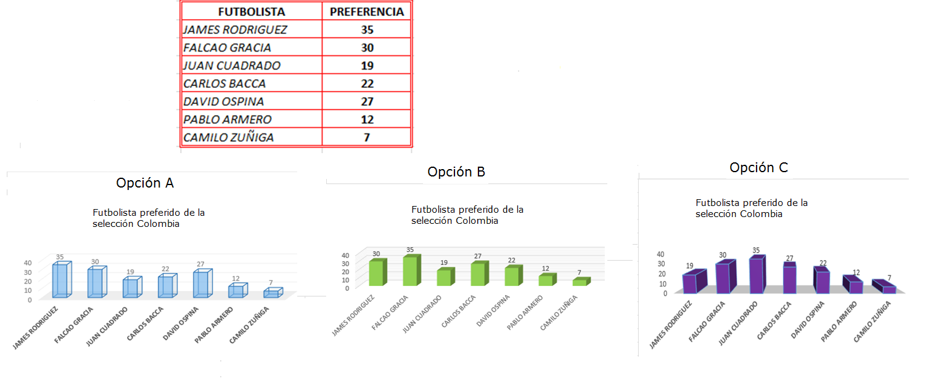
IMG07 | CANDIDATOS B | Recurso M7A | Ilustración | Contenido | MA_08_11_CO_REC90_IMG07n.png | 286 x 286 px | MA_08_11_CO_REC90_IMG07a.png | 500 x 500 px | Pregunta 4, la tabla se encuentra en el archivo Word adjunto, ajustar tamaño de las gráficas para que se vean bien en la imagen. | 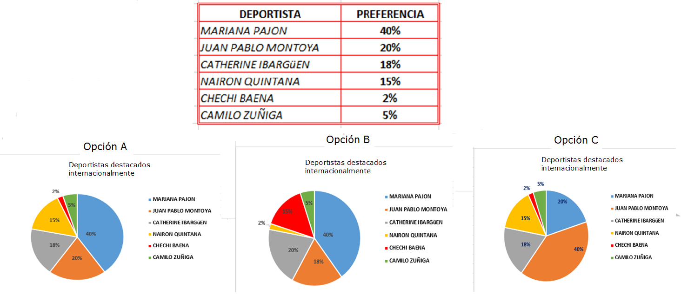
IMG08 | CANDIDATOS C | Recurso M7A | Ilustración | Contenido | MA_08_11_CO_REC90_IMG08n.png | 286 x 286 px | MA_08_11_CO_REC90_IMG08a.png | 500 x 500 px | Pregunta 5, la tabla se encuentra en el archivo Word adjunto, ajustar tamaño de las gráficas para que se vean bien en la imagen. | 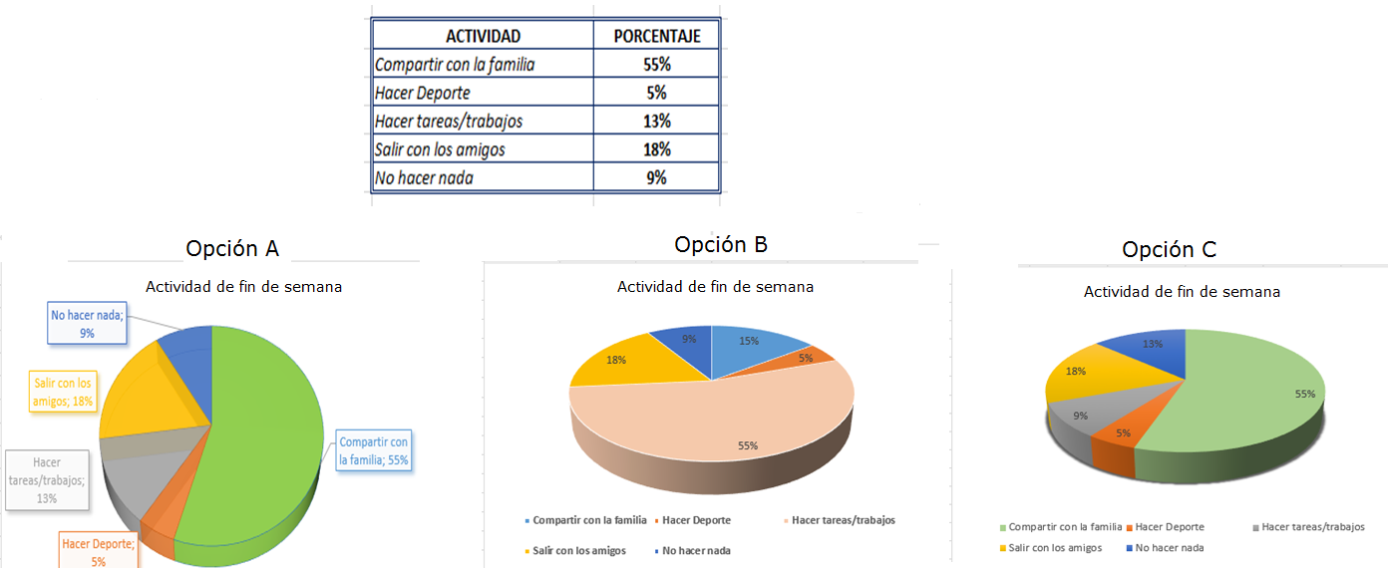
IMG09 | FUTBOLISTAS | Recurso M7A | Ilustración | Contenido | MA_08_11_CO_REC90_IMG09n.png | 286 x 286 px | MA_08_11_CO_REC90_IMG09a.png | 500 x 500 px | Pregunta 5, la tabla se encuentra en el archivo Word adjunto, ajustar tamaño de las gráficas para que se vean bien en la imagen. | 